FORMATO GQ-016
PROPUESTA DE MEJORA | PROPUESTA DE MEJORA O INNOVACIÓN |  |  |  | REGISTRO
 |  |  |  |  | COPIA CONTROLADA
 |  |  |  |  | COD GQ-016-R | VERSION 0,5
 |  |  |  |  | FECHA 18-mar-21 | PAGINA 1 DE 1

Nombre de la propuesta: | CENTRALIZACIÓN DE LA INFORMACIÓN
Nombre de la persona o equipo que genera la PM: | LUCY MARIN

SITUACIÓN INICIAL |  |  | SITUACIÓN FINAL
En el momento el proyecto GTD, registra la información de su operación en el aplicativo Dropbox, el cual esta presentando capacidad máxima de almacenamiento, también pérdida de información, sin contar que no presenta mayor seguridad para la misma, se anexa imagen del estado actual. |  |  | Se realiza migración de la información que emplea el proyecto GTD, al aplicativo Share Point el cual automatiza mejor los cuadros utilizados y permite que dos o mas personas consulten el documento sin que se creen copias conflicto y sin que se pierda la información dado que permite guardado automático, se realiza la migración el día de hoy y se capacita tanto a la documentadora Valentina Zárate como al coordinador Stiven Ospina, se realizan pruebas, se anexa imagen con la cual se puede cerrar la acción de mejora.

FOTO O DIBUJO INICIAL |  |  | FOTO O DIBUJO FINAL-PERIÓDO 15 AGOT-15 DE SEPT
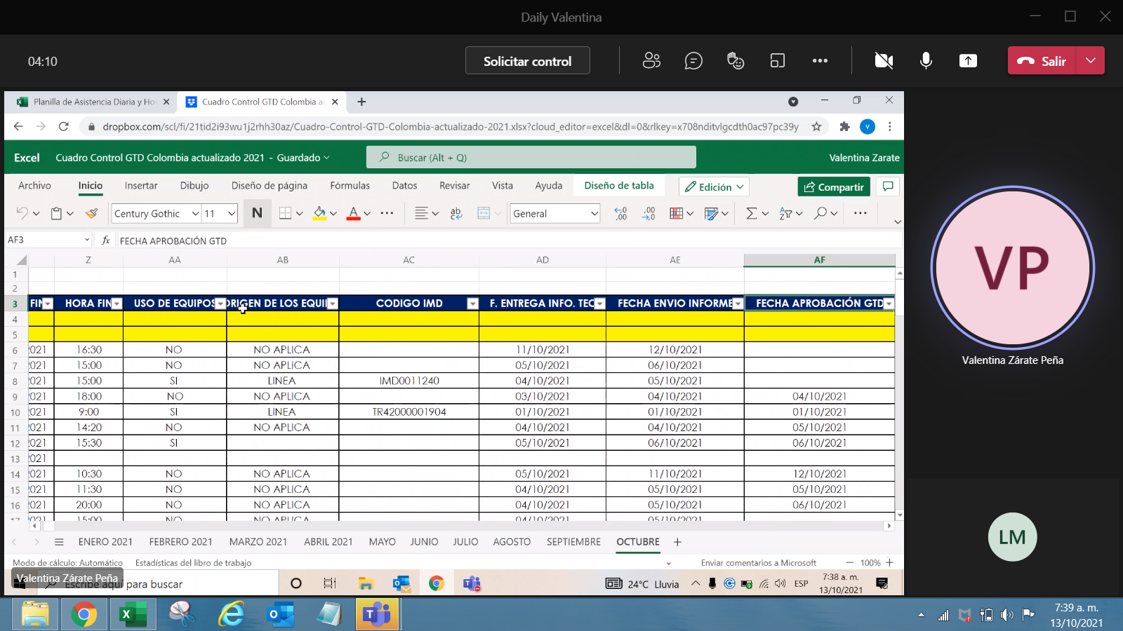

Objetivo: | Asegurar rapidez, seguridad y confiabilidad en la información que se maneja
Alcance: | Abarca todo el proyecto GTD, responsables documentación y coordinador
Requerimientos: | Contar con una buena conexión a Internet y conocimientos sobre el aplicativo.

Elaborado por: Coordinadora Sistemas Integrados de Gestión Natalia Lopez Marin |  | Revisado por: Dirección de I+D Marlon Alberto Hernández Arboleda |  | Aprobado por: Director de procesos Walter Jimenez

